상품제안서
목공연필 | 상품코드: S23446

 |  |  |  |  |  |  | 02-713-8555 | www.synergygift.co.kr
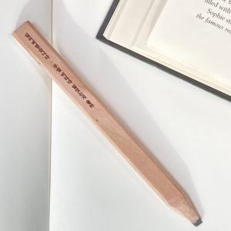 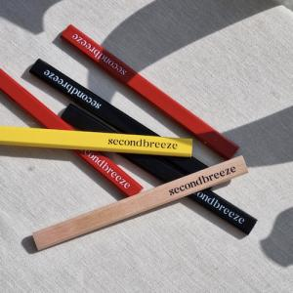

【상세/제작정보】 | <p><span style="font-size: 14pt;">※ 기본 실크 &amp; UV 인쇄 크기: 180*15*7mm</span></p><p><span style="font-size: 14pt;">&nbsp;</span></p><p><span style="font-size: 14pt;">※ 꽉찬 인쇄 별도 문의 바랍니다.</span></p>

【인쇄/포장옵션】 | 기타 / OPP(비닐)

【공급단가】 | 수량 | 500~ | 1,000~ | 3,000~ | 10,000~ | 30,000~
*VAT별도 | 단면 실크1도 | 780원 | 760원 | 710원 | 660원 | 630원
 | 양면 실크1도 | 1,040원 | 1,020원 | 950원 | 900원 | 850원
 | 단면 UV칼라 | 1,170원 | 1,020원 | 1,000원 | 960원 | 920원
 | 양면 UV칼라 | 1,560원 | 1,400원 | 1,370원 | 1,320원 | 1,260원

【상품 URL】 | https://www.synergygift.co.kr:443/src/goods_detail.php?gdno=23446

